Cad
CADASTRO
PROCESSOS
MAPA
ETAPAS
FUNIL
RELATÓRIO
APROVAÇÃO
INSTUÇÕES
DASHBOARD

Nessa aba você irá cadastrar os níveis de escolaridade, as etapas do processo seletivo e as vagas ofertadas. Esses dados serão utilizados em outras abas da planilha.
CADASTRO

Cadastro dos níveis de escolaridade | Cadastro das etapas do processo seletivo | Cadastro das vagas ofertadas
Escolaridade | Etapas | Vagas
Ensino fundamental completo | Etapa 1 - Análise de currículo | CEO
Ensino médio completo | Eatpa 2 - Entrevista via WhatsApp | Diretor
Ensino superior incompleto | Eatpa 3 - Prova escrita | Gerente
Ensino superior completo | Eatpa 4 - Estudo de caso | Coordenador
Pós-graduação | Eatpa 5 - Entrevista com gestor | Supervisor
 |  | Encarregado
 |  | Assistente
 |  | Auxiliar

Proc
CADASTRO
PROCESSOS
ETAPAS
MAPA
FUNIL
RELATÓRIO
APROVAÇÃO
DASHBOARD
INSTUÇÕES

Nessa aba você irá registrar a abertura do processo seletivo para cada vaga ofertada, informando a data de início e fim do processo, e a vaga ofertada. Esses dados serão utilizados em outras abas da planilha.
PROCESSO

Abertura de processo seletivo
Início do processo | Fim do processo | Vaga ofertada | Número do processo | Total de dias
2023-01-01 | 2023-01-30 | Coordenador | Coordenador-202311 | 29.00
2023-02-01 | 2023-02-28 | Supervisor | Supervisor-202321 | 27.00
2023-04-01 | 2023-04-30 | Auxiliar | Auxiliar-202341 | 29.00

Mapa
CADASTRO
PROCESSOS
MAPA
ETAPAS
FUNIL
APROVAÇÃO
DASHBOARD
RELATÓRIO
INSTUÇÕES

Nessa aba você irá cadastrar os dados de todos os candidatos que farão parte do seu processo seletivo, informando o processo seletivo e a data de inscrição.
 | MAPA

 | Cadastro dos candidatos
 | Item | Nome do candidato | Telefone | Email | Idade | Endereço | Escolaridade | Processo seletivo | Vaga pretendida | Data de inscrição | Link do currículo
4.001778 | 1 | Damaris De Souza Leite | 9876543210 | damarisde@uol.com | 29 anos | Rua Damaris , nº 27, Centro, RJ | Pós-graduação | Coordenador-202311 | Coordenador | 2023-01-02
3.001878 | 2 | Christian De Campos Morais | 9876543211 | christiand@ig.com | 24 anos | Rua Christian , nº 33, Centro, RJ | Ensino superior completo | Supervisor-202321 | Supervisor | 2023-01-03
 | 3
 | 4
 | 5
 | 6
 | 7
 | 8
 | 9
 | 10
 | 11
 | 12
 | 13
 | 14
 | 15
 | 16
 | 17
 | 18
 | 19
 | 20
 | 21
 | 22
 | 23
 | 24
 | 25
 | 26
 | 27
 | 28
 | 29
 | 30
 | 31
 | 32
 | 33
 | 34
 | 35
 | 36
 | 37
 | 38
 | 39
 | 40
 | 41
 | 42
 | 43
 | 44
 | 45
 | 46
 | 47
 | 48
 | 49
 | 50
 | 51
 | 52
 | 53
 | 54
 | 55
 | 56
 | 57
 | 58
 | 59
 | 60
 | 61
 | 62
 | 63
 | 64
 | 65
 | 66
 | 67
 | 68
 | 69
 | 70
 | 71
 | 72
 | 73
 | 74
 | 75
 | 76
 | 77
 | 78
 | 79
 | 80
 | 81
 | 82
 | 83
 | 84
 | 85
 | 86
 | 87
 | 88
 | 89
 | 90
 | 91
 | 92
 | 93
 | 94
 | 95
 | 96
 | 97
 | 98
 | 99
 | 100
 | 101
 | 102
 | 103
 | 104
 | 105
 | 106
 | 107
 | 108
 | 109
 | 110
 | 111
 | 112
 | 113
 | 114
 | 115
 | 116
 | 117
 | 118
 | 119
 | 120
 | 121
 | 122
 | 123
 | 124
 | 125
 | 126
 | 127
 | 128
 | 129
 | 130
 | 131
 | 132
 | 133
 | 134
 | 135
 | 136
 | 137
 | 138
 | 139
 | 140
 | 141
 | 142
 | 143
 | 144
 | 145
 | 146
 | 147
 | 148
 | 149
 | 150
 | 151
 | 152
 | 153
 | 154
 | 155
 | 156
 | 157
 | 158
 | 159
 | 160
 | 161
 | 162
 | 163
 | 164
 | 165
 | 166
 | 167
 | 168
 | 169
 | 170
 | 171
 | 172
 | 173
 | 174
 | 175
 | 176
 | 177
 | 178
 | 179
 | 180
 | 181
 | 182
 | 183
 | 184
 | 185
 | 186
 | 187
 | 188
 | 189
 | 190
 | 191
 | 192
 | 193
 | 194
 | 195
 | 196
 | 197
 | 198
 | 199
 | 200
 | 201
 | 202
 | 203
 | 204
 | 205
 | 206
 | 207
 | 208
 | 209
 | 210
 | 211
 | 212
 | 213
 | 214
 | 215
 | 216
 | 217
 | 218
 | 219
 | 220
 | 221
 | 222
 | 223
 | 224
 | 225
 | 226
 | 227
 | 228
 | 229
 | 230
 | 231
 | 232
 | 233
 | 234
 | 235
 | 236
 | 237
 | 238
 | 239
 | 240
 | 241
 | 242
 | 243
 | 244
 | 245
 | 246
 | 247
 | 248
 | 249
 | 250
 | 251
 | 252
 | 253
 | 254
 | 255
 | 256
 | 257
 | 258
 | 259
 | 260
 | 261
 | 262
 | 263
 | 264
 | 265
 | 266
 | 267
 | 268
 | 269
 | 270
 | 271
 | 272
 | 273
 | 274
 | 275
 | 276
 | 277
 | 278
 | 279
 | 280
 | 281
 | 282
 | 283
 | 284
 | 285
 | 286
 | 287
 | 288
 | 289
 | 290
 | 291
 | 292
 | 293
 | 294
 | 295
 | 296
 | 297
 | 298
 | 299
 | 300

Etapa1
CADASTRO
PROCESSOS
MAPA
ETAPAS
INSTUÇÕES
DASHBOARD
FUNIL
RELATÓRIO
APROVAÇÃO
Etapa 1
Etapa 2
Etapa 3
Etapa 4
Etapa 5

Nesta aba você irá registrar ao longo do processo seletivo quais candidatos foram aprovados ou reprovados nessa etapa.
APROVAÇÃO

Etapa 1 - Análise de currículo
Candidatos | Processo seletivo | Nota | Situação | Desempenho | Observação
Damaris De Souza Leite | Coordenador-202311 | 10 | Aprovado | Excelente
Christian De Campos Morais | Supervisor-202321 | 8 | Aprovado | Bom

Etapa2
CADASTRO
PROCESSOS
MAPA
ETAPAS
INSTUÇÕES
DASHBOARD
FUNIL
RELATÓRIO
APROVAÇÃO
Etapa 1
Etapa 2
Etapa 3
Etapa 4
Etapa 5

Nesta aba você encontra os candidatos que foram aprovados na etapa 1. Aqui vovê irá registrar ao longo do processo seletivo quais candidatos foram aprovados ou reprovados nessa etapa.
 | APROVAÇÃO

 | Eatpa 2 - Entrevista via WhatsApp
 | Candidatos | Processo seletivo | Nota | Situação | Desempenho | Observação
1 | Damaris De Souza Leite | Coordenador-202311 | 10 | Aprovado | Excelente
2 | Christian De Campos Morais | Supervisor-202321 | 7 | Aprovado | Bom
3
4
5
6
7
8
9
10
11
12
13
14
15
16
17
18
19
20
21
22
23
24
25
26
27
28
29
30
31
32
33
34
35
36
37
38
39
40
41
42
43
44
45
46
47
48
49
50
51
52
53
54
55
56
57
58
59
60
61
62
63
64
65
66
67
68
69
70
71
72
73
74
75
76
77
78
79
80
81
82
83
84
85
86
87
88
89
90
91
92
93
94
95
96
97
98
99
100
101
102
103
104
105
106
107
108
109
110
111
112
113
114
115
116
117
118
119
120
121
122
123
124
125
126
127
128
129
130
131
132
133
134
135
136
137
138
139
140
141
142
143
144
145
146
147
148
149
150
151
152
153
154
155
156
157
158
159
160
161
162
163
164
165
166
167
168
169
170
171
172
173
174
175
176
177
178
179
180
181
182
183
184
185
186
187
188
189
190
191
192
193
194
195
196
197
198
199
200
201
202
203
204
205
206
207
208
209
210
211
212
213
214
215
216
217
218
219
220
221
222
223
224
225
226
227
228
229
230
231
232
233
234
235
236
237
238
239
240
241
242
243
244
245
246
247
248
249
250
251
252
253
254
255
256
257
258
259
260
261
262
263
264
265
266
267
268
269
270
271
272
273
274
275
276
277
278
279
280
281
282
283
284
285
286
287
288
289
290
291
292
293
294
295
296
297
298
299
300

Etapa3
CADASTRO
PROCESSOS
MAPA
ETAPAS
INSTUÇÕES
DASHBOARD
FUNIL
RELATÓRIO
APROVAÇÃO
Etapa 1
Etapa 2
Etapa 3
Etapa 4
Etapa 5

Nesta aba você encontra os candidatos que foram aprovados na etapa 2. Aqui vovê irá registrar ao longo do processo seletivo quais candidatos foram aprovados ou reprovados nessa etapa.
 | APROVAÇÃO

 | Eatpa 3 - Prova escrita
 | Candidatos | Processo seletivo | Nota | Situação | Desempenho | Observação
1 | Damaris De Souza Leite | Coordenador-202311 | 10 | Aprovado | Excelente
2 | Christian De Campos Morais | Supervisor-202321 | 7 | Aprovado | Bom
3
4
5
6
7
8
9
10
11
12
13
14
15
16
17
18
19
20
21
22
23
24
25
26
27
28
29
30
31
32
33
34
35
36
37
38
39
40
41
42
43
44
45
46
47
48
49
50
51
52
53
54
55
56
57
58
59
60
61
62
63
64
65
66
67
68
69
70
71
72
73
74
75
76
77
78
79
80
81
82
83
84
85
86
87
88
89
90
91
92
93
94
95
96
97
98
99
100
101
102
103
104
105
106
107
108
109
110
111
112
113
114
115
116
117
118
119
120
121
122
123
124
125
126
127
128
129
130
131
132
133
134
135
136
137
138
139
140
141
142
143
144
145
146
147
148
149
150
151
152
153
154
155
156
157
158
159
160
161
162
163
164
165
166
167
168
169
170
171
172
173
174
175
176
177
178
179
180
181
182
183
184
185
186
187
188
189
190
191
192
193
194
195
196
197
198
199
200
201
202
203
204
205
206
207
208
209
210
211
212
213
214
215
216
217
218
219
220
221
222
223
224
225
226
227
228
229
230
231
232
233
234
235
236
237
238
239
240
241
242
243
244
245
246
247
248
249
250
251
252
253
254
255
256
257
258
259
260
261
262
263
264
265
266
267
268
269
270
271
272
273
274
275
276
277
278
279
280
281
282
283
284
285
286
287
288
289
290
291
292
293
294
295
296
297
298
299
300

Etapa4
CADASTRO
PROCESSOS
MAPA
ETAPAS
INSTUÇÕES
DASHBOARD
FUNIL
RELATÓRIO
APROVAÇÃO
Etapa 1
Etapa 2
Etapa 3
Etapa 4
Etapa 5

Nesta aba você encontra os candidatos que foram aprovados na etapa 3. Aqui vovê irá registrar ao longo do processo seletivo quais candidatos foram aprovados ou reprovados nessa etapa.
 | APROVAÇÃO

 | Eatpa 4 - Estudo de caso
 | Candidatos | Processo seletivo | Nota | Situação | Desempenho | Observação
1 | Damaris De Souza Leite | Coordenador-202311 | 10 | Aprovado | Excelente
2 | Christian De Campos Morais | Supervisor-202321 | 6 | Aprovado | Regular
3
4
5
6
7
8
9
10
11
12
13
14
15
16
17
18
19
20
21
22
23
24
25
26
27
28
29
30
31
32
33
34
35
36
37
38
39
40
41
42
43
44
45
46
47
48
49
50
51
52
53
54
55
56
57
58
59
60
61
62
63
64
65
66
67
68
69
70
71
72
73
74
75
76
77
78
79
80
81
82
83
84
85
86
87
88
89
90
91
92
93
94
95
96
97
98
99
100
101
102
103
104
105
106
107
108
109
110
111
112
113
114
115
116
117
118
119
120
121
122
123
124
125
126
127
128
129
130
131
132
133
134
135
136
137
138
139
140
141
142
143
144
145
146
147
148
149
150
151
152
153
154
155
156
157
158
159
160
161
162
163
164
165
166
167
168
169
170
171
172
173
174
175
176
177
178
179
180
181
182
183
184
185
186
187
188
189
190
191
192
193
194
195
196
197
198
199
200
201
202
203
204
205
206
207
208
209
210
211
212
213
214
215
216
217
218
219
220
221
222
223
224
225
226
227
228
229
230
231
232
233
234
235
236
237
238
239
240
241
242
243
244
245
246
247
248
249
250
251
252
253
254
255
256
257
258
259
260
261
262
263
264
265
266
267
268
269
270
271
272
273
274
275
276
277
278
279
280
281
282
283
284
285
286
287
288
289
290
291
292
293
294
295
296
297
298
299
300

Etapa5
CADASTRO
PROCESSOS
MAPA
ETAPAS
INSTUÇÕES
DASHBOARD
FUNIL
RELATÓRIO
APROVAÇÃO
Etapa 1
Etapa 2
Etapa 3
Etapa 4
Etapa 5

Nesta aba você encontra os candidatos que foram aprovados na etapa 4. Aqui vovê irá registrar ao longo do processo seletivo quais candidatos foram aprovados ou reprovados nessa etapa.
 | APROVAÇÃO

 | Eatpa 5 - Entrevista com gestor
 | Candidatos | Processo seletivo | Nota | Situação | Desempenho | Observação
1 | Damaris De Souza Leite | Coordenador-202311 | 9 | Aprovado | Excelente
2 | Christian De Campos Morais | Supervisor-202321 | 4 | Reprovado | Ruim
3
4
5
6
7
8
9
10
11
12
13
14
15
16
17
18
19
20
21
22
23
24
25
26
27
28
29
30
31
32
33
34
35
36
37
38
39
40
41
42
43
44
45
46
47
48
49
50
51
52
53
54
55
56
57
58
59
60
61
62
63
64
65
66
67
68
69
70
71
72
73
74
75
76
77
78
79
80
81
82
83
84
85
86
87
88
89
90
91
92
93
94
95
96
97
98
99
100
101
102
103
104
105
106
107
108
109
110
111
112
113
114
115
116
117
118
119
120
121
122
123
124
125
126
127
128
129
130
131
132
133
134
135
136
137
138
139
140
141
142
143
144
145
146
147
148
149
150
151
152
153
154
155
156
157
158
159
160
161
162
163
164
165
166
167
168
169
170
171
172
173
174
175
176
177
178
179
180
181
182
183
184
185
186
187
188
189
190
191
192
193
194
195
196
197
198
199
200
201
202
203
204
205
206
207
208
209
210
211
212
213
214
215
216
217
218
219
220
221
222
223
224
225
226
227
228
229
230
231
232
233
234
235
236
237
238
239
240
241
242
243
244
245
246
247
248
249
250
251
252
253
254
255
256
257
258
259
260
261
262
263
264
265
266
267
268
269
270
271
272
273
274
275
276
277
278
279
280
281
282
283
284
285
286
287
288
289
290
291
292
293
294
295
296
297
298
299
300

Apro
CADASTRO
PROCESSOS
MAPA
ETAPAS
APROVAÇÃO
FUNIL
RELATÓRIO
DASHBOARD
INSTUÇÕES

Nesta aba você encontra os candidatos que foram aprovados na etapa 5, ou seja, os finalistas do processo. Aqui vovê irá registrar a data do fim do processo seletivo e se o candidato foi contratado ou não.
 | APROVAÇÃO

 | Candidatos finalistas do processo
 | Candidatos | Processo seletivo | Média das notas | Resultado última etapa | Desempenho médio | Vaga pretendida | Início do processo | Fim do processo | Total de dias | Contratado | Observação
1 | Damaris De Souza Leite | Coordenador-202311 | 9.8 | Aprovado | Excelente | Coordenador | 2023-01-01 | 2023-01-30 | 29.00 | Sim
2
3
4
5
6
7
8
9
10
11
12
13
14
15
16
17
18
19
20
21
22
23
24
25
26
27
28
29
30
31
32
33
34
35
36
37
38
39
40
41
42
43
44
45
46
47
48
49
50
51
52
53
54
55
56
57
58
59
60
61
62
63
64
65
66
67
68
69
70
71
72
73
74
75
76
77
78
79
80
81
82
83
84
85
86
87
88
89
90
91
92
93
94
95
96
97
98
99
100
101
102
103
104
105
106
107
108
109
110
111
112
113
114
115
116
117
118
119
120
121
122
123
124
125
126
127
128
129
130
131
132
133
134
135
136
137
138
139
140
141
142
143
144
145
146
147
148
149
150
151
152
153
154
155
156
157
158
159
160
161
162
163
164
165
166
167
168
169
170
171
172
173
174
175
176
177
178
179
180
181
182
183
184
185
186
187
188
189
190
191
192
193
194
195
196
197
198
199
200
201
202
203
204
205
206
207
208
209
210
211
212
213
214
215
216
217
218
219
220
221
222
223
224
225
226
227
228
229
230
231
232
233
234
235
236
237
238
239
240
241
242
243
244
245
246
247
248
249
250
251
252
253
254
255
256
257
258
259
260
261
262
263
264
265
266
267
268
269
270
271
272
273
274
275
276
277
278
279
280
281
282
283
284
285
286
287
288
289
290
291
292
293
294
295
296
297
298
299
300

FunilGer
CADASTRO
PROCESSOS
MAPA
ETAPAS
APROVAÇÃO
FUNIL
RELATÓRIO
DASHBOARD
INSTUÇÕES
Geral
Processo

Nesta aba você encontra o funil de seleção geral que mostra a taxa de conversão em cada etapa do processo seletivo.
FUNIL

Funil de seleção geral
Funil de seleção geral
Etapa do Funil | Número de Candidatos | Taxa de Conversão
Etapa 1 - Análise de currículo | 2 | -
Eatpa 2 - Entrevista via WhatsApp | 2 | 100%
Eatpa 3 - Prova escrita | 2 | 100%
Eatpa 4 - Estudo de caso | 2 | 100%
Eatpa 5 - Entrevista com gestor | 2 | 100%
Contratados | 1 | 50%

Taxa de perda | 1 | 50%

FunilPro
CADASTRO
PROCESSOS
MAPA
ETAPAS
APROVAÇÃO
FUNIL
RELATÓRIO
DASHBOARD
INSTUÇÕES
Geral
Processo

Nesta aba você encontra o funil de seleção por processo seletivo que mostra a taxa de conversão em cada etapa do processo seletivo.
FUNIL

Selecione o processo: | Coordenador-202311

Funil de seleção do processo seletivo Coordenador-202311
Funil de seleção do processo seletivo Coordenador-202311
Etapa do Funil | Número de Candidatos | Taxa de Conversão
Etapa 1 - Análise de currículo | 1 | -
Eatpa 2 - Entrevista via WhatsApp | 1 | 100%
Eatpa 3 - Prova escrita | 1 | 100%
Eatpa 4 - Estudo de caso | 1 | 100%
Eatpa 5 - Entrevista com gestor | 1 | 100%
Contratados | 1 | 100%

Taxa de perda | 0 | 0%

Rel
CADASTRO
PROCESSOS
MAPA
ETAPAS
APROVAÇÃO
FUNIL
RELATÓRIO
DASHBOARD
INSTUÇÕES

Nesta aba você encontra um relatório gerencial pronto para impressão com o resultado da avaliação do candidato em cada etapa do processo seletivo.
 | RELATÓRIO

 | Nome do candidato: | Christian De Campos Morais
2 | Telefone: | 9876543211
3 | Email: | christiand@ig.com
4 | Idade: | 24 anos
5 | Endereço: | Rua Christian , nº 33, Centro, RJ
6 | Escolaridade: | Ensino superior completo
7 | Processo seletivo: | Supervisor-202321
8 | Vaga pretendida: | Supervisor
9 | Data de inscrição: | 2023-01-03
10 | Link do currículo:

 | Etapas do processo | Nota | Média geral | Desempenho | Situação
 | Etapa 1 - Análise de currículo | 8 | 9.0 | Bom | Aprovado
 | Eatpa 2 - Entrevista via WhatsApp | 7 | 8.5 | Bom | Aprovado
 | Eatpa 3 - Prova escrita | 7 | 8.5 | Bom | Aprovado
 | Eatpa 4 - Estudo de caso | 6 | 8.0 | Regular | Aprovado
 | Eatpa 5 - Entrevista com gestor | 4 | 6.5 | Ruim | Reprovado

Das
CADASTRO
PROCESSOS
MAPA
ETAPAS
FUNIL
APROVAÇÃO
INSTUÇÕES
DASHBOARD
RELATÓRIO

Processos seletivos realizados no ano
Contratações realizadas no ano
Processos seletivos realizados | Candidatos avaliados | Contratações realizadas | Tempo médio do processo em dias | Tempo médio da etapa em dias |  | 1 | 2 | 3 | 4 | 5 | 6 | 7 | 8 | 9 | 10 | 11 | 12 | 13 | ano
3 | 2 | 1 | 29 | 6 |  | 2023-01-01 | 2023-02-01 | 2023-03-01 | 2023-04-01 | 2023-05-01 | 2023-06-01 | 2023-07-01 | 2023-08-01 | 2023-09-01 | 2023-10-01 | 2023-11-01 | 2023-12-01 | 2024-01-01 | 2023
 |  |  |  |  | indicador | janeiro | fevereiro | março | abril | maio | junho | julho | agosto | setembro | outubro | novembro | dezembro | xxx
 |  |  |  |  | Processos seletivos | 1 | 1 | 0 | 1 | 0 | 0 | 0 | 0 | 0 | 0 | 0 | 0 | xxx
 |  |  |  |  | Contratações realizadas no ano | 1 | 0 | 0 | 0 | 0 | 0 | 0 | 0 | 0 | 0 | 0 | 0 | xxx
 |  |  |  |  | Candidatos aprovados no ano | 1 | 0 | 0 | 0 | 0 | 0 | 0 | 0 | 0 | 0 | 0 | 0 | xxx

 |  |  |  |  | etapas | taxa de aprovações | taxa de reprovações |  | Desempenho médio dos finalistas aprovados | Total
 |  |  |  |  | Etapa 1 - Análise de currículo | 100% | 0% |  | Excelente | 1 | 1
 |  |  |  |  | Eatpa 2 - Entrevista via WhatsApp | 100% | 0% |  | Bom | 0 | 2
 |  |  |  |  | Eatpa 3 - Prova escrita | 100% | 0% |  | Regular | 0 | 3
 |  |  |  |  | Eatpa 4 - Estudo de caso | 100% | 0% |  | Ruim | 0 | 4
 |  |  |  |  | Eatpa 5 - Entrevista com gestor | 50% | 50% |  | Péssimo | 0 | 5
Taxa de aprovação por etapa
Taxa de reprovação por etapa
Desempenho médio dos finalistas aprovados

Ini
CADASTRO
PROCESSOS
MAPA
ETAPAS
APROVAÇÃO
FUNIL
RELATÓRIO
DASHBOARD
INSTUÇÕES
Passo a passo
Dúvidas
Sugestões
Sobre nós

PLANILHA DE
PROCESSO DE SELEÇÃO DE PESSOAS

CADASTRO | Nessa aba você irá cadastrar os níveis de escolaridade, as etapas do processo seletivo e as vagas ofertadas. Esses dados serão utilizados em outras abas da planilha.

PROCESSOS | Nessa aba você irá registrar a abertura do processo seletivo para cada vaga ofertada, informando a data de início e fim do processo, e a vaga ofertada. Esses dados serão utilizados em outras abas da planilha.

MAPA | Nessa aba você irá cadastrar os dados de todos os candidatos que farão parte do seu processo seletivo, informando o processo seletivo e a data de inscrição.

ETAPAS | Nesta aba você irá registrar ao longo do processo seletivo quais candidatos foram aprovados ou reprovados em cada etapa. Na etapa seguinte só serão listados os candidatos aprovados na etapa anterior por ordem de pontuação.

APROVAÇÃO | Nesta aba você encontra os candidatos que foram aprovados na etapa 5, ou seja, os finalistas do processo. Aqui vovê irá registrar se o candidato foi contratado ou não e alguma observação se desejar.

FUNIL | Nesta aba você encontra o funil de seleção geral e o individual por processo seletivo que mostra a taxa de conversão em cada etapa do processo.

RELATÓRIO | Nesta aba você encontra um relatório gerencial pronto para impressão com o resultado da avaliação do candidato em cada etapa do processo seletivo.

DASHBOARD | Aqui você encontra um painel com os principais resultados da planilha em formato de gráficos.

Duv
CADASTRO
PROCESSOS
ETAPAS
MAPA
APROVAÇÃO
INSTUÇÕES
DASHBOARD
FUNIL
RELATÓRIO
Passo a passo
Dúvidas
Sugestões
Sobre nós

1. Posso adicionar mais linhas e colunas na planilha? | 5. Como desbloquear a planilha?
Nós recomendamos fortemente que você utilize a estrutura pronta apresentada, pois existem diversas fórmulas que podem ser afetadas pela adição de linhas e colunas. Além disso, para facilitar o preenchimento mantemos a planilha desbloqueada apenas nos locais para preenchimento. | Basta entrar no menu superior "Revisão" e escolher o item desproteger planilha no grupo Alterações. As planilhas não possuem senhas, apenas estão bloqueadas para melhorar a usabilidade delas.

2. Posso remover linhas? | 6. Como redimensiono uma coluna ou linha da planilha?
Nós recomendamos fortemente que você utilize a estrutura pronta apresentada, pois existem diversas fórmulas que podem ser afetadas pela adição de linhas e colunas. Além disso, para facilitar o preenchimento mantemos a planilha desbloqueada apenas nos locais para preenchimento. | Com a planilha desbloqueada(ver pergunta 5), clique sobre o número da linha com o botão diretiro e escolha a opção altura da linha no caso das linhas ou na letra da coluna com o botão direito e escolha a opção largura da coluna no caso de colunas.

3. Para que servem os alertas? | 7. Como faço para imprimir uma planilha?
Eles são avisos sobre como a sua projeção está. A partir deles, você pode refinar suas projeções e pensar em medidas mais agressivas para tornar seu projeto mais agressivo. | Escolha Opção Arquivo e vá ao item imprimir no seu menu superior.

4. Essa planilha pode ser apresentada para instituições financeiras? | 8. Como mudo a moeda da planilha?
Sim. Porém esses dados não garantem aprovações ou reprovações por parte dessas instituições. Sendo usados como dados complementares. | Selecione os campos que deseja mudar a moeda. Clique com o botão direito escolha a opção formatar células. Altere o símbolo para o formato que desejar na guia Número.

Sug
CADASTRO
PROCESSOS
ETAPAS
MAPA
APROVAÇÃO
FUNIL
RELATÓRIO
DASHBOARD
INSTUÇÕES
Passo a passo
Dúvidas
Sugestões
Sobre nós

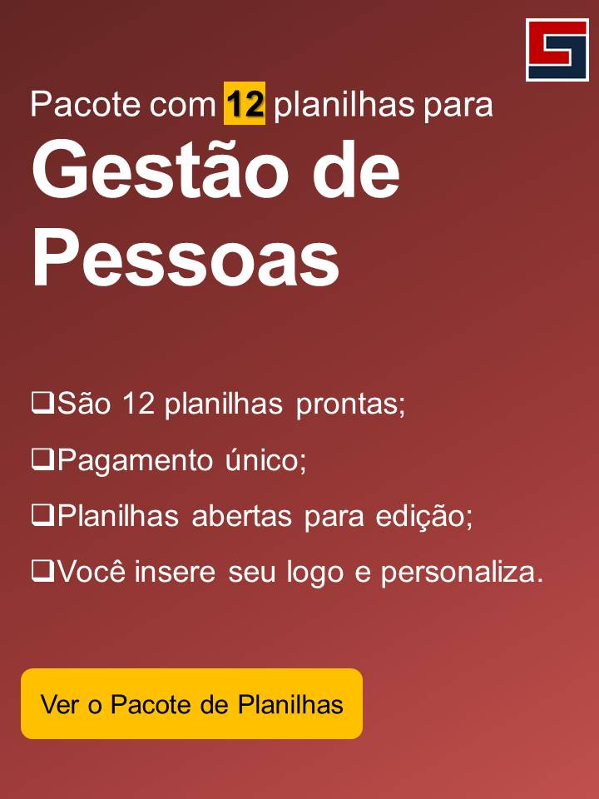
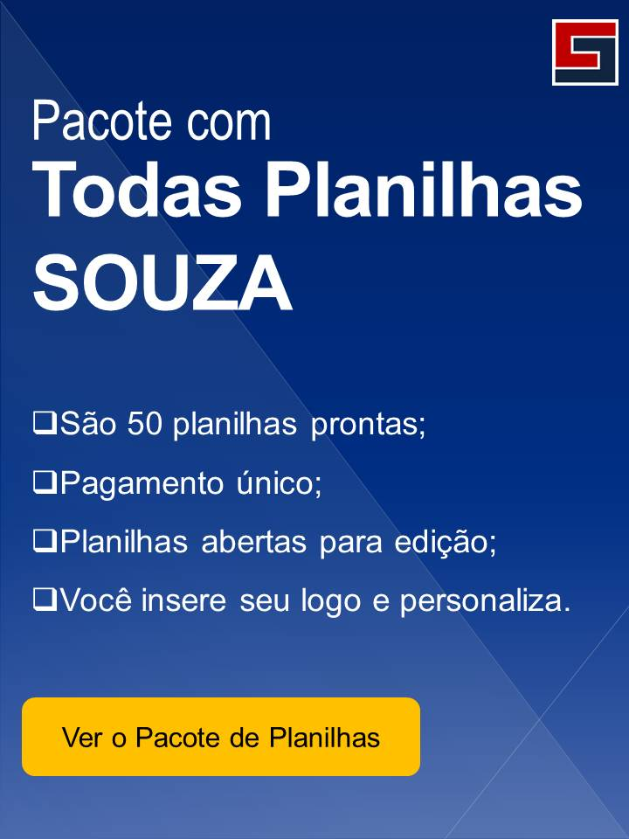
Além dessa planilha, você pode usar outras planilhas para melhorar a gestão da sua empresa. Todas as planilhas da SOUZA já estão prontas e são práticas de se usar!
1 | Folha de Pagamento | Veja mais

2 | Controle de Férias | Veja mais

3 | Cadastro de Funcionários | Veja mais

4 | Avaliação de Desempenho por Competências | Veja mais

5 | Controle de Treinamentos | Veja mais

Sou
CADASTRO
PROCESSOS
MAPA
ETAPAS
APROVAÇÃO
FUNIL
RELATÓRIO
DASHBOARD
INSTUÇÕES
Passo a passo
Dúvidas
Sugestões
Sobre nós

SOBRE A SOUZA

Planilhas Profissionais Prontas
souzasistemas.com

Instagram
instagram.com/souza_sistemas

Facebook
facebook.com/souzasistemas

Vídeo Aulas de Excel Gratuito
youtube.com/c/FlavioSouza3350

Conteúdo de Excel Gratuito
blog.souza.xyz/

